管理界面
 | EGPAL 网站测试及修改意见
No | 位置/严重性 | 问题描述 | 发现日期 | 解决日期 | 其他说明
1 | 产品管理页 | 由于内容item较多，编辑操作每次要滑到右边，不方便操作 | 2020-08-19 | 2020-08-20
2 | Product管理 | 进入每个产品管理界面，需要在详细页上标识当前的功能 | 2020-08-19 | 2020-08-20
3 | 上传button | 需要能删除所选图片的能力 | 2020-08-19 | 2020-08-20
4 | 全部 | 发生调用错误后，等待图 标一直转圈，此时点击其他菜单无效 | 2020-08-19 | 2020-08-22 | 等待图表应该需要延时消除，并把鼠标屏蔽关闭
5 | category页面 | 无法清除所属category，使其成为一个根下节点（root） | 2020-08-19 | 2020-08-22
6 | 首页轮播图 | 点击图片要进入相关游戏页面 | 2020-08-19 | 2020-08-23
7 | 产品购买页 | 没有显示系统路径（home>POE Currency) | 2020-08-19 | 2020-08-24
8 |  | 没有游戏介绍及游戏横幅（头部） | 2020-08-19 | 2020-08-25
9 |  | 在choose Product 应该是选择category，若游戏没有category则跳过这个 | 2020-08-19 | 2020-08-25
10 |  | 缺省第一个category选中 | 2020-08-19 | 2020-08-25
11 |  | 然后显示该category下的server | 2020-08-19 | 2020-08-25
12 |  | 缺省显示第一个server的item（coin） | 2020-08-19 | 2020-08-25
13 |  | 底部的产品介绍内容和footer重叠 | 2020-08-19 | 2020-08-25
14 | 首页logo | 点击logo回到首页 |  | 2020-08-27
15 | Product 内容中增加一个单位，由管理员配置,用于金币购买单位 | 2020-08-27 | 2020-08-27 | 2020-08-29 | 调整需求,这个内容显示在产品购买页的内容中，
16 | Skrill 后台返回交易结果缺乏transaction_id | 2020-08-27 |  | 2020-08-30 | 导致用skrill付款用户付完款后，看不到自己的order number
17 | 后台sever edit页面 | category不跟踪游戏的，而且每次点进去会默认选择第一项，这样会导致很容易会加到无关的游戏里去： 修改：category能根据对应的游戏来显示，没有category的就默认空白 | 2020-09-03 | 2020-09-05 | 和23问题相同
18 | 后台Product页面 | 直接改价格，改了价格会，一定要edit进去改就行了?？ | 2020-09-03 | 2020-09-05
19 | 后台 | 金币单价在server里修改，即在server的配置中添加金币的单价和单位 | 2020-09-03 | 2020-09-05
20 | 后台 Category | 金币目录 / server 和 物品目录 / server 要独立分开： 修改：category对金币和物品是独立，不可混在一起用，因此，category编辑时增加一个物品类型，class | 2020-09-03 | 2020-09-05 | 网站star trek online的情况，金币页我没有设置目录，所以目前金币页的server被物品页的吃掉了
21 | 产品 管理页 | 同名的产品 需要一个标注好区分，标注不会在前台显示，另外在server管理页面添加时也好区分: 修改： 1 product内容中增加sname 用于后台管理界面显示， 2 在product列表中name 后面显示sname ， 3 产品list中的hotitem不用显示 | 2020-09-03 | 2020-09-05
22 | 产品 管理页 | 更改物品价格时，改了物品价格后，会更改了其他的价格，当前物品价格不变: | 2020-09-03 | 2020-09-05
23 | 后台 server edit页面 | category 选择项只需要出对应游戏的，不然图里2个PC 不知道哪个才是需要的， 这个问题在其他页面也有，server里加products的也是： 修改：在server 编辑的时候，中间category的显示只需要显示出属于该游戏的category，同样在选择product时只需要出现该游戏的product | 2020-09-03 | 2020-09-05 | 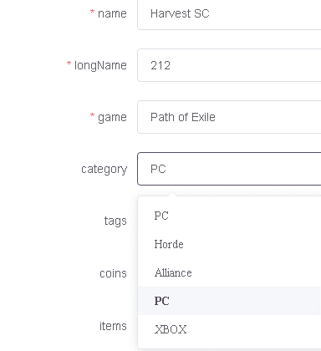 这个通过修改字段配置来实现
24 | 订单管理界面 | Id 部分太宽 | 2020-09-09
25 | 订单管理界面 | 订单状态在list中无法修改 | 2020-09-09
26 | 订单管理界面 | 进入编辑页面，里面的日期显示不正确 | 2020-09-09
27 | discount 管理界面 | 在每增加的discount，增加一项selltext，管理员可以输入，名字为selltext | 2020-09-09 |  | 用于在coin金币显示页
28
29
30
31
32

